注意事項
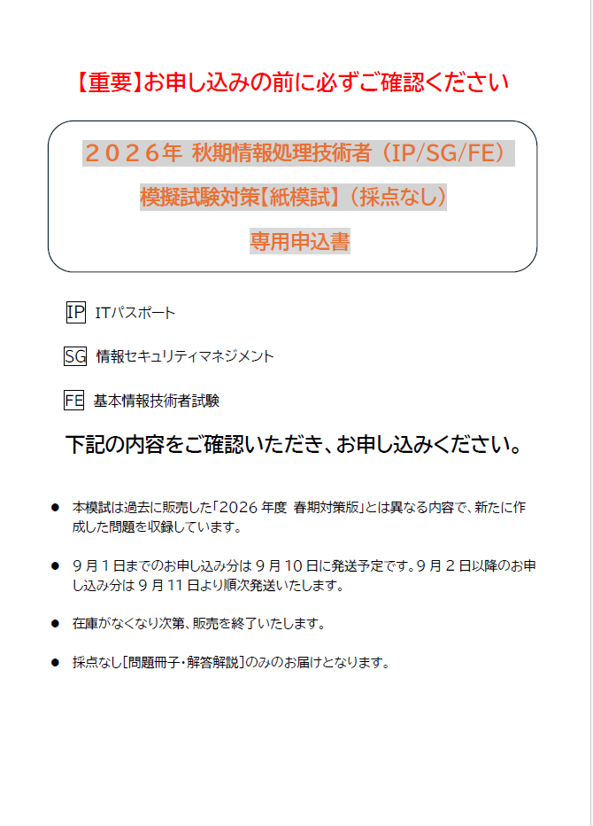

ＩＰ・ＳＧ・ＦＥ採点無
FAX
番号
 |  |  |  |  |  |  |  | Ver,20260714
【東日本地区】 ０３－５２７６－８９３５ ＴＡＣ株式会社 法人事業部 地域連携推進部行 |  |  |  |  |  |  |  | 申込日 西暦 年 月 日
【東海・西日本地区】 ０６－６３７１－７３０６ ＴＡＣ株式会社 西日本法人営業部行 |  |  |  |  |  |  | 学校コード | 営業担当（ＴＡＣ使用欄）

学校様専用
2026年秋期 ＴＡＣ情報処理技術者 学校様専用特別価格申込書
※太枠内のみご入力またはご記入ください。9/1（火）までのお申込は9/10（木）、9/2（水）以降のお申込みは9/12（金）以降随時発送いたします。
貴校名
送付先住所 |  | 住所１ | 〒
 |  | 住所２
 |  | 住所３
ご担当者様名 |  | （フリガナ） |  |  |  | 所属
 |  | 様
ご連絡先 |  | TEL （ ） FAX （ ） |  |  |  | ﾒｰﾙｱﾄﾞﾚｽ

模 擬 試 験
試験区分 | 送付内容 |  |  | 制作物コード | 人数 |  | 単価（10％税込） | 金額（10％税込）
IT パスポート | ＩＰ公開模試 問題 |  |  | 046-5218-1005-13 | 名 |  | 1,080円 | 円
 | ＩＰ公開模試 解答･解説 |  |  | 046-5218-1006-12
 | ＩＰ公開模試 答案用紙（マークシート） |  |  | 041-3200-1008-36
情報 セキュリティ マネジメント | ＳＧ公開模試 問題 |  |  | 046-5224-1004-15 | 名 |  | 1,190円 | 円
 | ＳＧ公開模試 解答解説 |  |  | 046-5224-1005-14
 | ＳＧ公開模試 答案用紙（マークシート） |  |  | 042-3124-1002-18
基本情報技術者 | ＦＥ公開模試 科目A問題 |  |  | 046-5215-1010-18 | 名 |  | 1,470円 | 円
 | ＦＥ公開模試 科目B問題 |  |  | 046-5215-1011-17
 | ＦＥ公開模試 解答解説 |  |  | 046-5215-1012-16
 | ＦＥ公開模試 科目A試験答案用紙（マークシート） |  |  | 042-3115-1002-34
 | ＦＥ公開模試 科目B試験答案用紙（マークシート） |  |  | 042-3115-1003-64
基本情報 技術者 (科目A試験 免除） | ＦＥ公開模試 科目B問題 |  |  | 046-5215-1011-17 | 名 |  | 880円 | 円
 | ＦＥ公開模試 解答解説 |  |  | 046-5215-1012-16
 | ＦＥ公開模試 科目B試験答案用紙（マークシート） |  |  | 042-3115-1003-64
 |  |  |  |  |  |  | 合計金額 | 円
※住所１には都道府県名から町名まで、住所２には丁目、番地等、住所３にはビル名等をご入力ください。
※上記価格には消費税10％が含まれております。
※教材に記載されているコード番号の下2桁が、申込書の番号と異なる場合がございますが、同じ教材となります。
※教材が届きましたら必ず内容をご確認ください。
※各1部ずつのご注文はお受けできません。ご了承ください。
※上記の提供価格は2026年春期試験対策模試より価格改定されております。お客様にはご迷惑をお掛けいたしますが、ご理解を賜りますようお願い申し上げます。

